Cover
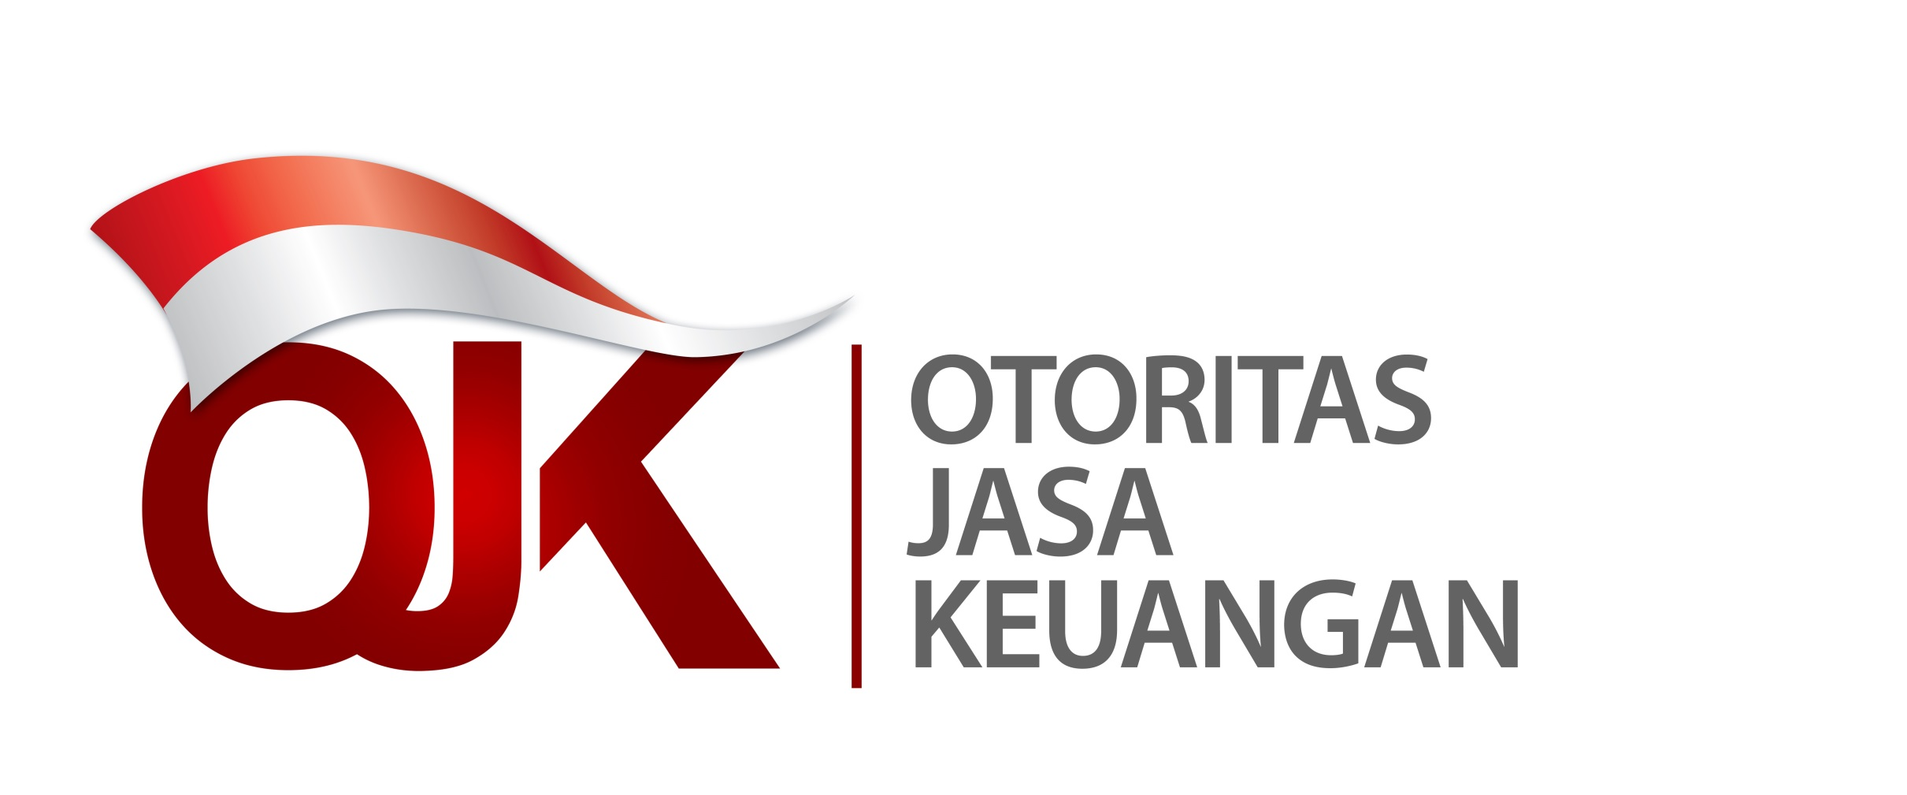

Statistik Lembaga Keuangan Mikro Indonesia
Laporan Empat Bulanan Periode Agustus 2022
Indonesia Microfinance Institutions Statistics
Four Monthly Report August 2022

